XXXVC
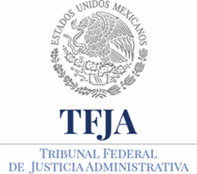
 | TRIBUNAL FEDERAL DE JUSTICIA ADMINISTRATIVA
 | DIRECCIÓN GENERAL DE ASUNTOS JURIDICOS
 | XXXV C. Recomendaciones emitidas por Organismos internacionales
 | TERCER TRIMESTRE 2016

Ejercicio | Periodo que se informa | Fecha de emisión de recomendación | Nombre del caso | Derecho(s) humano(s) violado(s) | Víctima(s) | Órgano emisor de la recomendación. | Fundamento del caso | Etapa en la que se encuentra | Hipervínculo al informe o recomendación. | Hipervínculo ficha técnica completa (Corte IDH) | Fecha de validación | Área(s) responsable(s) de la información | Año | Fecha de actualización | Nota
2016 | 01/07/2016 al 30/09/2016 |  |  |  |  |  |  |  |  |  | 18/04/2017 | Dirección General de Asuntos Jurídicos | 2016 | 2016-09-30 | Se específica que las celdas denominadas: Fecha de emisión de recomendación, Nombre del caso, Derecho(s) humano(s) violado(s), Víctima(s), Órgano emisor de la recomendación, Fundamento del caso, Etapa en la que se encuentra, Hipervínculo al informe o recomendación, Hipervínculo ficha técnica completa (Corte IDH); no contienen información alguna en virtud de que este Tribunal Federal de Justicia Administrativa no ha recibido Recomendaciones emitidas por Organismos internacionales.

